Hoja1
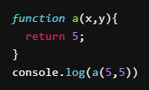
var | value

Console.log | 5

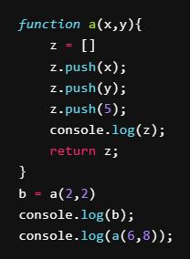
var | value

console.log | [2,2,5]
 | [2,2,5]
 | [6,8,5]

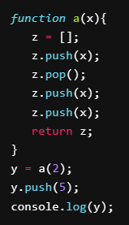
var | value

console.log | [2,2,5]

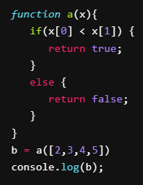
var | value
 | x[0] =2, x[1] = 3, 2<3 = true
console.log | true

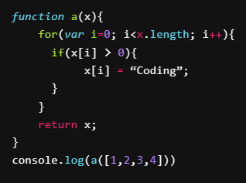
var | value

console.log | ["Coding","Coding","Coding","Coding"]

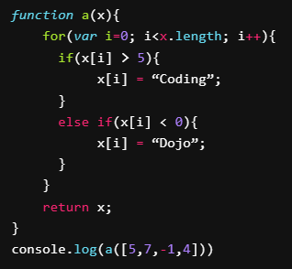
var | value

console.log | [5,"Coding", "Dojo", 4]

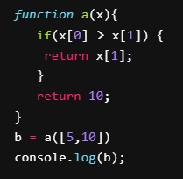
var | value

console.log | 10

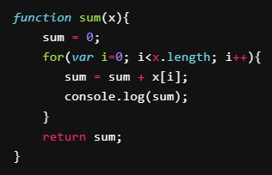
var | value

console.log | El codigo no hace nada porque no se llama a la funcion
 | pero deberia imprimir la suma parcial del parametro x

